상품제안서
[써모스] 슬림 원터치 텀블러 400ml JNI-404K | 상품코드: F15329

 |  |  |  |  |  |  | 02-412-0044 | www.easy1.co.kr
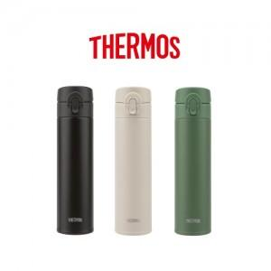

【상세/제작정보】 | 엔티크한 컬러 슬림한 디자인 이중 안전 잠금장치

【인쇄/포장옵션】 | 레이저, 컬러필름인쇄 / 포장지포장

【공급단가】 | 수량 | 20~ | 100~ | 300~ | 500~ | 1,000~
*VAT별도 | 단가 | 24,940원 | 24,510원 | 24,080원 | 23,650원 | 23,220원

【상품 URL】 | http://www.easy1.co.kr/src/goods_detail.php?gdno=15329

